Sheet1
2021年护士鞋采购项目报价单
序号 | 名称 | 品牌/型号 | 鞋码 | 数量 | 单位 | 单价金额 | 小计金额 | 参考图片
1 | 护士鞋 |  | 女鞋33码 | 1 | 双 |  | 0 | 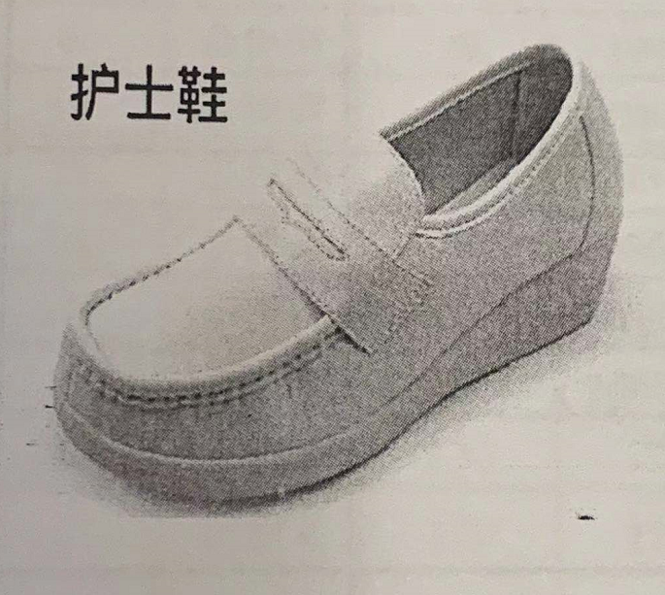
 |  |  | 女鞋34码 | 10 | 双 |  | 0
 |  |  | 女鞋35码 | 26 | 双 |  | 0
 |  |  | 女鞋36码 | 66 | 双 |  | 0
 |  |  | 女鞋37码 | 92 | 双 |  | 0
 |  |  | 女鞋38码 | 49 | 双 |  | 0
 |  |  | 女鞋39码 | 18 | 双 |  | 0
 |  |  | 女鞋40码 | 5 | 双 |  | 0
2 | 护士鞋 |  | 男鞋39码 | 1 | 双 |  | 0 | 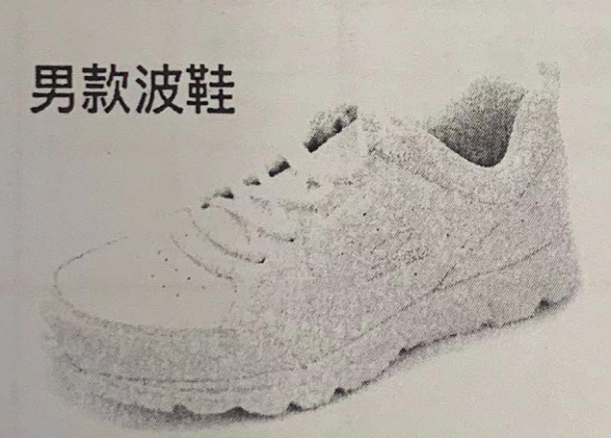
 |  |  | 男鞋40码 | 4 | 双 |  | 0
 |  |  | 男鞋41码 | 5 | 双 |  | 0
 |  |  | 男鞋42码 | 5 | 双 |  | 0
 |  |  | 男鞋43码 | 3 | 双 |  | 0
合计金额（元） |  |  |  |  |  | 0
备注：1、单价报价包括各种税金、运输费、搬运费、材料费、人工费等一切费用，即最终价格。 2、需签订合同，按实际要求制作并据实结算，质保期为一年。
 |  |  |  |  | 公司盖章：
 |  |  |  |  | 联系人：
 |  |  |  |  | 联系电话：

